Sheet1
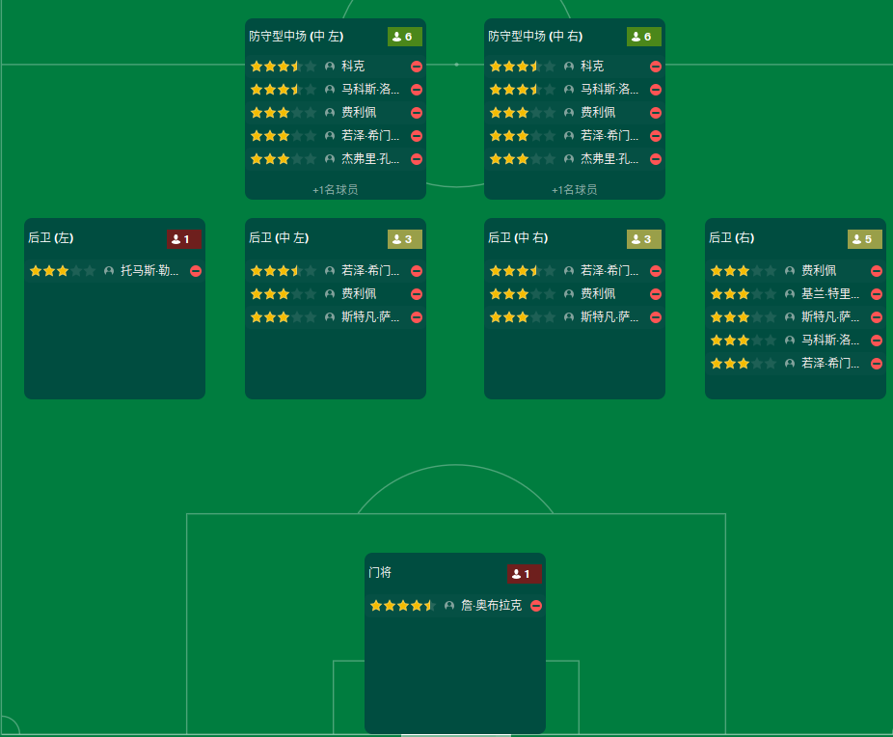
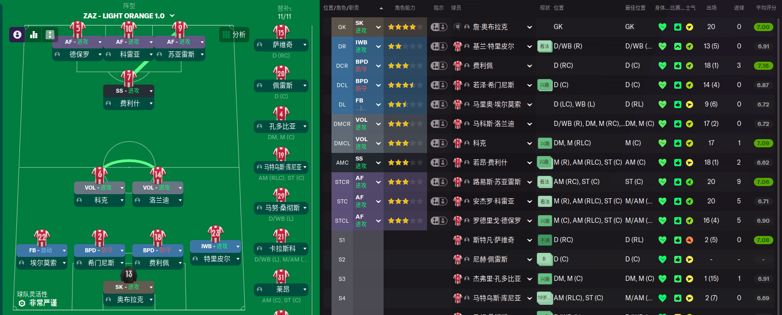
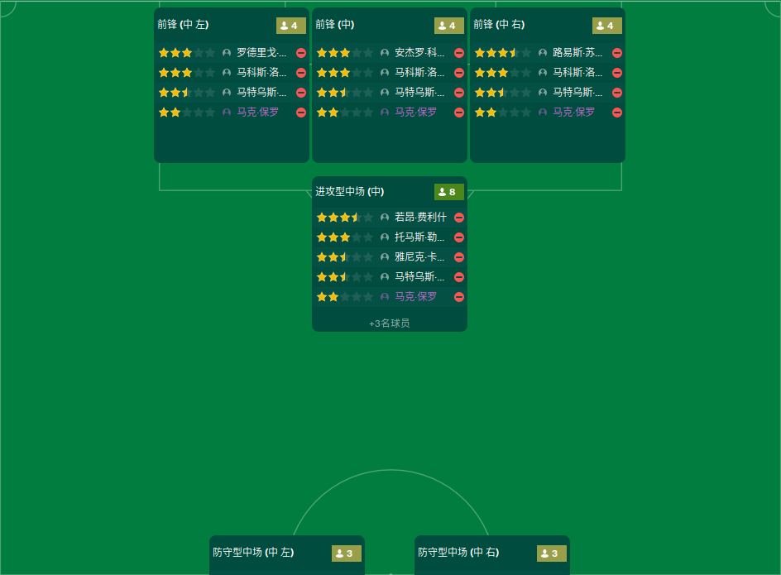
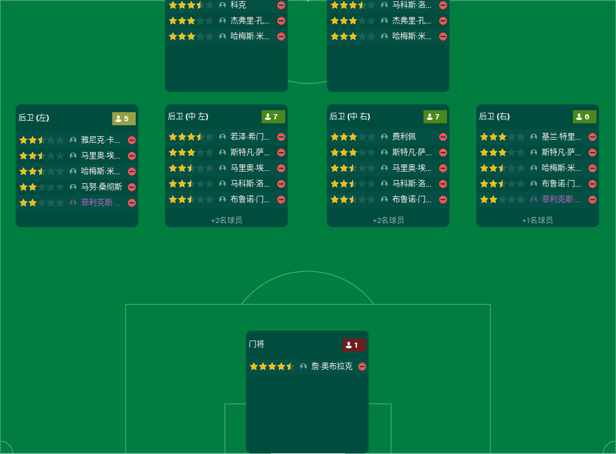
青训重点
加百列纳兰霍 | ST
桑托斯萨米亚托 | AML
何塞阿尔伯特卢克 | AMC
博尔哈雷克纳 | MR
华金卡洛斯纪廉 | AMR
马洛诺巴雷拉 | DR

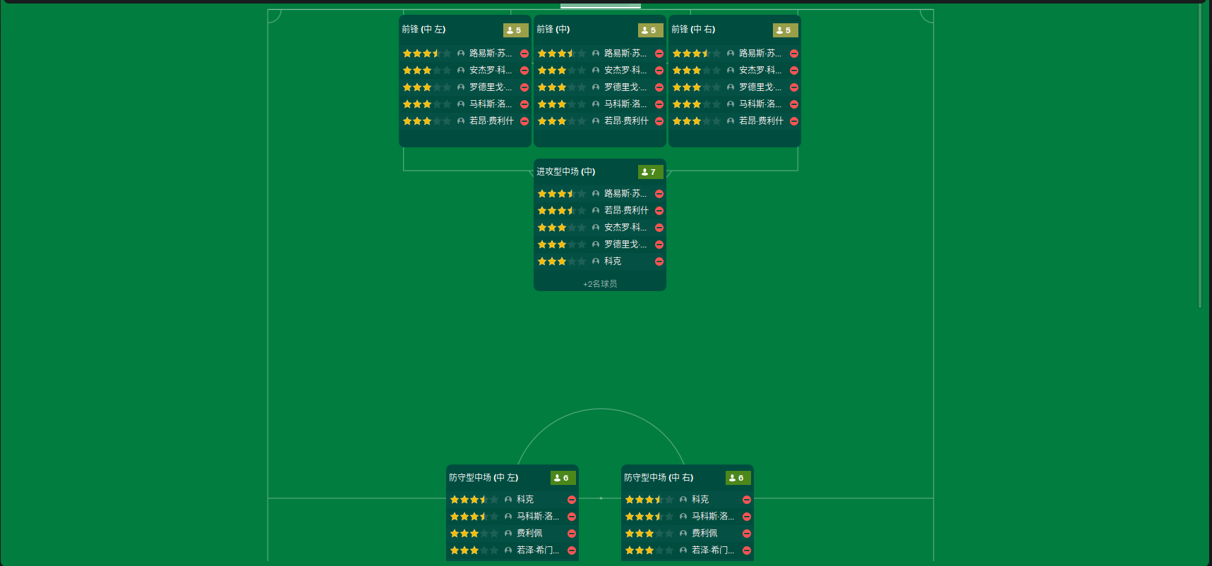
帕佩蒂 | 租借 | 至赛季结束
门德斯 | 转入
桑切斯
佩雷斯

免签球员 | 周薪
菲尔诺依曼 | 2.7w
奥利弗马克波涅 | 18w
马尔科皮亚察 | 19.5w
蒂姆默勒 | 5.25w
马特利特切 | 13.25w
威廉比安达 | 15.25w

